상품제안서
나오 알루미늄 노트북 받침대 | 상품코드: S25856

 |  |  |  |  |  |  | 02-713-8555 | www.synergygift.co.kr
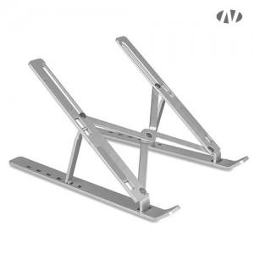 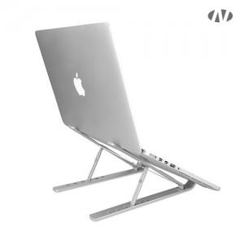 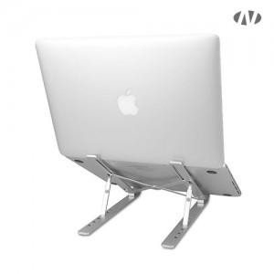

【상세/제작정보】 | 1. 6단계 조절가능<br>2. 휴대용 파우치 및 높은 휴대성<br>3. 고강도 알루미늄<br>4. 미끄럼 방지패드<br>5. 거치시 쿨링효과<br>6. 최대 17인치 노트북까지 거치가능

【인쇄/포장옵션】 | 레이저, DTF[UV스티커] / 포장지포장

【공급단가】 | 수량 | 50~ | 100~ | 500~ | 1,000~ | 3,000~
*VAT별도 | 단가 | 5,670원 | 5,360원 | 5,100원 | 4,970원 | 4,880원

【상품 URL】 | https://www.synergygift.co.kr:443/src/goods_detail.php?gdno=25856

